Заказ прайс от 100 тыс
 |  |  |  | Сайт: | cybermass.ru
 |  |  |  | E-mail: | info@cybermass.ru |  |  |  |  |  | ВАША ВЫГОДА
 |  |  |  | Телефон оптового отдела: | 8 ( 800 ) 550-60-14 |  |  | Итого стоимость: |  | - ₽ | - ₽ |  |  | Итого вес кг: | 0.00кг

Наименование | Объем коробки, м | Вес нетто | Штрих Код товара | Фото товара | Кол-во ед. в коробке | Размер ед-цы товара ( Д*В*Ш) | Вкусы | Цена при закупке от 100 тыс. | Минимальная розничная цена | Рекомендуемая розничная цена | Заказ в коробках | Заказ штуках | Итого заказ в штуках | Итого вес м3: | 0.000

WHEY Protein Добавлены новые вкусы! | 0.031 | 908 | 4626016621433 | 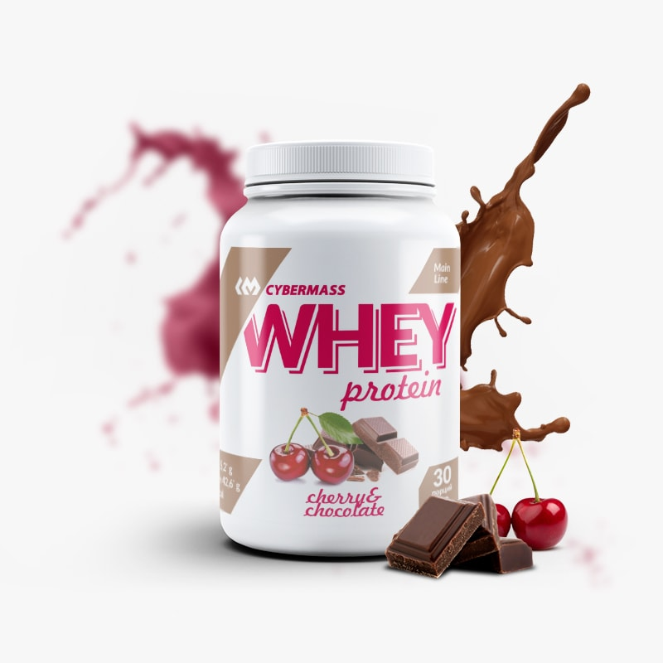 | 6 | В225*Диаметр149 | Двойной шоколад | 972.00 | 1268.00 | 1409.00 |  |  | 0
 | 0.031 | 908 | 4626016621457 |  | 6 | В225*Диаметр149 | Вишня-шоколад | 972.00 | 1268.00 | 1409.00 |  |  | 0
 | 0.031 | 908 | 4626016621426 |  | 6 | В225*Диаметр149 | Кокос | 972.00 | 1268.00 | 1409.00 |  |  | 0
 | 0.031 | 908 | 4626016621419 |  | 6 | В225*Диаметр149 | Фисташка | 972.00 | 1268.00 | 1409.00 |  |  | 0
 | 0.031 | 908 | 4626016621440 |  | 6 | В225*Диаметр149 | Орех-шоколад | 972.00 | 1268.00 | 1409.00 |  |  | 0
 | 0.031 | 908 | 4626016621464 |  | 6 | В225*Диаметр149 | Банан-клубника | 972.00 | 1268.00 | 1409.00 |  |  | 0
 | 0.031 | 908 | 4626016622287 |  | 6 | В225*Диаметр149 | Печенье-крем | 972.00 | 1268.00 | 1409.00 |  |  | 0
 | 0.031 | 908 | 4626016622324 |  | 6 | В225*Диаметр149 | Банан-сливки | 972.00 | 1268.00 | 1409.00 |  |  | 0
 | 0.031 | 908 | 4626016622270 |  | 6 | В225*Диаметр149 | Черника-сливки | 972.00 | 1268.00 | 1409.00 |  |  | 0

ISOLATE Whey protein | 0.031 | 908 | 4626016621495 |  | 6 | В225*Диаметр149 | Мороженое | 1640.00 | 1800.00 | 2000.00 |  |  | 0
 | 0.031 | 908 | 4626016621471 |  | 6 | В225*Диаметр149 | Кокос | 1640.00 | 1800.00 | 2000.00 |  |  | 0
 | 0.031 | 908 | 4626016621488 |  | 6 | В225*Диаметр149 | Шоколад | 1640.00 | 1800.00 | 2000.00 |  |  | 0

WHEY Protein | 0.025 | 840 | 4626016622171 |  | 5 | 29,5*24*14 | Ваниль | 778.00 | 1000.00 | 1100.00 |  |  | 0
 | 0.025 | 840 | 4626016622188 |  | 5 | 29,5*24*14 | Моккачино | 778.00 | 1000.00 | 1100.00 |  |  | 0
 | 0.025 | 840 | 4626016622164 |  | 5 | 29,5*24*14 | Печенье-крем | 778.00 | 1000.00 | 1100.00 |  |  | 0
 | 0.025 | 840 | 4626016622157 |  | 5 | 29,5*24*14 | Шоколад | 778.00 | 1000.00 | 1100.00 |  |  | 0

Protein SMOOTHIE | 0.031 | 800 | 4626016621761 |  | 6 | В225*Диаметр149 | Банан | 930.00 | 1260.00 | 1300.00 |  |  | 0
 | 0.031 | 800 | 4626016621778 |  | 6 | В225*Диаметр150 | Дыня | 930.00 | 1260.00 | 1300.00 |  |  | 0
 | 0.031 | 800 | 4626016621785 |  | 6 | В225*Диаметр151 | Клубника | 930.00 | 1260.00 | 1300.00 |  |  | 0
 | 0.031 | 800 | 4626016621792 |  | 6 | В225*Диаметр152 | Молочный шоколад | 930.00 | 1260.00 | 1300.00 |  |  | 0
 | 0.031 | 800 | 4626016621808 |  | 6 | В225*Диаметр153 | Черника | 930.00 | 1260.00 | 1300.00 |  |  | 0

VEGAN Protein | 0.031 | 750 | 4626016621662 |  | 6 | В225*Диаметр149 | Сливочная Карамель | 686.00 | 999.00 | 1100.00 |  |  | 0
 | 0.031 | 750 | 4626016621679 |  | 6 | В225*Диаметр149 | Шоколад | 686.00 | 999.00 | 1100.00 |  |  | 0

Beef protein cocktail | 0.031 | 750 | 4626016621822 |  | 6 | В225*Диаметр149 | Шоколад-Орех | 927.00 | 1209.00 | 1300.00 |  |  | 0

Еgg protein cocktail | 0.031 | 750 | 4626016621815 |  | 6 | В225*Диаметр149 | Ваниль | 916.00 | 1190.00 | 1280.00 |  |  | 0

Multi Protein | 0.025 | 840 | 4626016620443 | 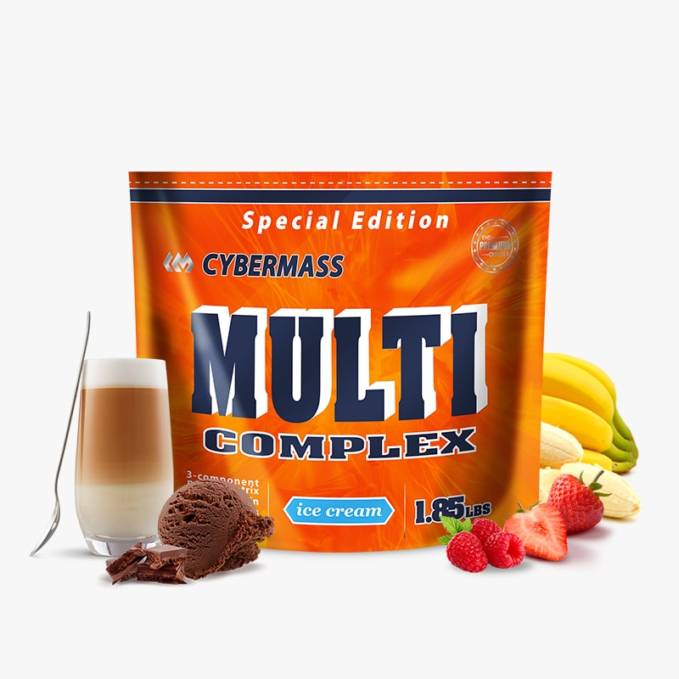 | 5 | 29,5*24*14 | Банан | 678.00 | 900.00 | 990.00 |  |  | 0
 | 0.025 | 840 | 4626016620450 |  | 5 | 29,5*24*14 | Клубника | 678.00 | 900.00 | 990.00 |  |  | 0
 | 0.025 | 840 | 4626016620467 |  | 5 | 29,5*24*14 | Малина | 678.00 | 900.00 | 990.00 |  |  | 0
 | 0.025 | 840 | 4626016620474 |  | 5 | 29,5*24*14 | Моккачино | 678.00 | 900.00 | 990.00 |  |  | 0
 | 0.025 | 840 | 4626016620498 |  | 5 | 29,5*24*14 | Мороженое | 678.00 | 900.00 | 990.00 |  |  | 0
 | 0.025 | 840 | 4626016620481 |  | 5 | 29,5*24*14 | Шоколад | 678.00 | 900.00 | 990.00 |  |  | 0

Casein | 0.031 | 908 | 4626016621860 |  | 6 | В225*Диаметр149 | Клубника | 1000.00 | 1250.00 | 1375.00 |  |  | 0
 | 0.031 | 908 | 4626016621877 |  | 6 | В225*Диаметр149 | Моккачино | 1000.00 | 1250.00 | 1375.00 |  |  | 0
 | 0.031 | 908 | 4626016621884 |  | 6 | В225*Диаметр149 | Мороженое | 1000.00 | 1250.00 | 1375.00 |  |  | 0
 | 0.031 | 908 | 4626016621891 |  | 6 | В225*Диаметр149 | Печенье-крем | 1000.00 | 1250.00 | 1375.00 |  |  | 0
 | 0.031 | 908 | 4626016621907 |  | 6 | В225*Диаметр149 | Черника | 1000.00 | 1250.00 | 1375.00 |  |  | 0
 | 0.031 | 908 | 4626016621914 |  | 6 | В225*Диаметр149 | Шоколад | 1000.00 | 1250.00 | 1375.00 |  |  | 0

Soy | 0.031 | 1200 | 4626016621846 |  | 6 | В225*Диаметр149 | Печенье-крем | 650.00 | 810.00 | 890.00 |  |  | 0
 | 0.031 | 1200 | 4626016621853 |  | 6 | В225*Диаметр149 | Шоколад | 650.00 | 810.00 | 890.00 |  |  | 0

WHEY Protein | 0.026 | 1000 | 4626016620207 |  | 5 | 23,5*33*12 | Ананас | 945.00 | 1275.00 | 1399.00 |  |  | 0
 | 0.026 | 1000 | 4626016620146 |  | 5 | 23,5*33*12 | Ваниль | 945.00 | 1275.00 | 1399.00 |  |  | 0
 | 0.026 | 1000 | 4626016620153 |  | 5 | 23,5*33*12 | Клубника | 945.00 | 1275.00 | 1399.00 |  |  | 0
 | 0.026 | 1000 | 4626016620160 |  | 5 | 23,5*33*12 | Малина | 945.00 | 1275.00 | 1399.00 |  |  | 0
 | 0.026 | 1000 | 4626016620665 |  | 5 | 23,5*33*12 | Нейтральный | 945.00 | 1275.00 | 1399.00 |  |  | 0

WHEY Protein | 0.042 | 2270 | 4626016620726 |  | 4 | 39,5*46*14 | Банан | 2137.00 | 2717.00 | 2860.00 |  |  | 0
 | 0.042 | 2270 | 4626016620719 |  | 4 | 39,5*46*14 | Ваниль | 2137.00 | 2717.00 | 2860.00 |  |  | 0
 | 0.042 | 2270 | 4626016620733 |  | 4 | 39,5*46*14 | Клубника | 2137.00 | 2717.00 | 2860.00 |  |  | 0
 | 0.042 | 2270 | 4626016620771 |  | 4 | 39,5*46*14 | Печенье-крем | 2137.00 | 2717.00 | 2860.00 |  |  | 0
 | 0.042 | 2270 | 4626016620702 |  | 4 | 39,5*46*14 | Шоколад | 2137.00 | 2717.00 | 2860.00 |  |  | 0

Protein MUFFINS Новинка! | 0.014 | 500 | 4626016622195 |  | 6 | В162*Диаметр114 | Шоколад-Вишня | 605.00 | 760.00 | 850.00 |  |  | 0
 | 0.014 | 500 | 4626016622201 |  | 6 | В162*Диаметр114 | Медовая дыня | 605.00 | 760.00 | 850.00 |  |  | 0
 | 0.014 | 500 | 4626016622218 |  | 6 | В162*Диаметр114 | Черника | 605.00 | 760.00 | 850.00 |  |  | 0

Protein PANCAKES Новинка! | 0.014 | 500 | 4626016622225 |  | 6 | В162*Диаметр114 | Молочный шоколад | 495.00 | 585.00 | 650.00 |  |  | 0
 | 0.014 | 500 | 4626016622232 |  | 6 | В162*Диаметр114 | Творог | 495.00 | 585.00 | 650.00 |  |  | 0
 | 0.014 | 500 | 4626016622249 |  | 6 | В162*Диаметр114 | Клубника-банан | 495.00 | 585.00 | 650.00 |  |  | 0
 | 0.014 | 500 | 4626016622256 |  | 6 | В162*Диаметр114 | Черная смородина | 495.00 | 585.00 | 650.00 |  |  | 0

Gainer ( MASS ) Добавлены новые вкусы! | 0.0311 | 1500 | 4626016621624 | 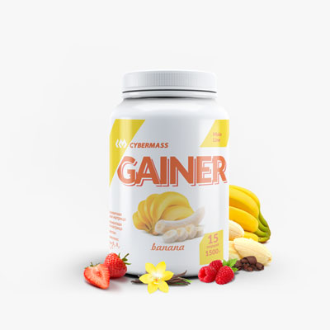 | 6 | В225*Диаметр149 | Ваниль | 644.00 | 930.00 | 970.00 |  |  | 0
 | 0.0311 | 1500 | 4626016621617 |  | 6 | В225*Диаметр149 | Банан | 644.00 | 930.00 | 970.00 |  |  | 0
 | 0.0311 | 1500 | 4626016621648 |  | 6 | В225*Диаметр149 | Клубника | 644.00 | 930.00 | 970.00 |  |  | 0
 | 0.0311 | 1500 | 4626016621655 |  | 6 | В225*Диаметр149 | Малина | 644.00 | 930.00 | 970.00 |  |  | 0
 | 0.0311 | 1500 | 4626016621631 |  | 6 | В225*Диаметр149 | Двойной шоколад | 644.00 | 930.00 | 970.00 |  |  | 0
 | 0.0311 | 1500 | 4626016622409 |  | 6 | В225*Диаметр149 | Вишня | 644.00 | 930.00 | 970.00 |  |  | 0
 | 0.0311 | 1500 | 4626016622430 |  | 6 | В225*Диаметр149 | Дыня | 644.00 | 930.00 | 970.00 |  |  | 0
 | 0.0311 | 1500 | 4626016622423 |  | 6 | В225*Диаметр149 | Черника | 644.00 | 930.00 | 970.00 |  |  | 0
 | 0.0311 | 1500 | 4626016622416 |  | 6 | В225*Диаметр149 | Печенье-крем | 644.00 | 930.00 | 970.00 |  |  | 0

Gainer ( MASS ) Новинка! | 0.0311 | 3000 | 4626016622294 |  | 4 | В225*Диаметр230 | Банаа | 1290.00 | 1860.00 | 1940.00 |  |  | 0
 | 0.0311 | 3000 | 4626016622300 |  | 4 | В225*Диаметр230 | Ваниль | 1290.00 | 1860.00 | 1940.00 |  |  | 0
 | 0.0311 | 3000 | 4626016622317 |  | 4 | В225*Диаметр230 | Клубника | 1290.00 | 1860.00 | 1940.00 |  |  | 0
 | 0.0311 | 3000 | 4626016622447 |  | 4 | В225*Диаметр230 | Вишня | 1290.00 | 1860.00 | 1940.00 |  |  | 0
 | 0.0311 | 3000 | 4626016622478 |  | 4 | В225*Диаметр230 | Дыня | 1290.00 | 1860.00 | 1940.00 |  |  | 0
 | 0.0311 | 3000 | 4626016622485 |  | 4 | В225*Диаметр230 | Малина | 1290.00 | 1860.00 | 1940.00 |  |  | 0
 | 0.0311 | 3000 | 4626016622454 |  | 4 | В225*Диаметр230 | Печенье-крем | 1290.00 | 1860.00 | 1940.00 |  |  | 0
 | 0.0311 | 3000 | 4626016622461 |  | 4 | В225*Диаметр230 | Черника | 1290.00 | 1860.00 | 1940.00 |  |  | 0
 | 0.0311 | 3000 | 4626016622492 |  | 4 | В225*Диаметр230 | Двойной шоколад | 1290.00 | 1860.00 | 1940.00 |  |  | 0

Gainer ( MASS ) | 0.042 | 4540 | 4626016620801 |  | 3 | 39,5*46*14 | Ваниль | 1779.00 | 2500.00 | 2600.00 |  |  | 0
 | 0.042 | 4540 | 4626016620825 |  | 3 | 39,5*46*14 | Малина | 1779.00 | 2500.00 | 2600.00 |  |  | 0
 | 0.042 | 4540 | 4626016620795 |  | 3 | 39,5*46*14 | Шоколад | 1779.00 | 2500.00 | 2600.00 |  |  | 0

Gainer+Creatine | 0.026 | 1000 | 4626016620009 |  | 5 | 24*33,5*11,5 | Банан | 473.00 | 670.00 | 700.00 |  |  | 0
 | 0.026 | 1000 | 4626016620085 |  | 5 | 24*33,5*11,5 | Ваниль | 473.00 | 670.00 | 700.00 |  |  | 0
 | 0.026 | 1000 | 4626016620061 |  | 5 | 24*33,5*11,5 | Клубника | 473.00 | 670.00 | 700.00 |  |  | 0
 | 0.026 | 1000 | 4626016620047 |  | 5 | 24*33,5*11,5 | Малина | 473.00 | 670.00 | 700.00 |  |  | 0
 | 0.026 | 1000 | 4626016620016 |  | 5 | 24*33,5*11,5 | Шоколад | 473.00 | 670.00 | 700.00 |  |  | 0

Pre-work | 0.007 | 200 | 4626016621020 |  | 6 | В122*Диаметр90 | Ананас | 616.00 | 870.00 | 900.00 |  |  | 0
 | 0.007 | 200 | 4626016621013 |  | 6 | В122*Диаметр90 | Экзотик | 616.00 | 870.00 | 900.00 |  |  | 0

Pre-work Liquid | 0.005 | 500 | 4626016621754 |  | 6 | В193*Диаметр 65 | Ананас | 821.00 | 1000.00 | 1200.00 |  |  | 0
 | 0.005 | 500 | 4626016621921 |  | 6 | В193*Диаметр 65 | Экзотик | 821.00 | 1000.00 | 1200.00 |  |  | 0

Guarana | 0.005 | 500 | 4626016621075 |  | 6 | В193*Диаметр 65 | Дикая ягода | 528.00 | 689.00 | 765.00 |  |  | 0
 | 0.005 | 500 | 4626016621365 |  | 6 | В193*Диаметр 65 | Черная смородина | 528.00 | 689.00 | 765.00 |  |  | 0
 | 0.005 | 500 | 4626016621358 |  | 6 | В193*Диаметр 65 | Вишня | 528.00 | 689.00 | 765.00 |  |  | 0
 | 0.005 | 500 | 4626016621068 |  | 6 | В193*Диаметр 65 | Гуарана | 528.00 | 689.00 | 765.00 |  |  | 0

Isotonic Classic | 0.030 | 600 | 4626016620252 |  | 6 | В186*Диаметр 95 | Мохито | 377.00 | 500.00 | 550.00 |  |  | 0
 | 0.030 | 600 | 4626016620245 |  | 6 | В186*Диаметр 95 | Яблоко-виноград | 377.00 | 500.00 | 550.00 |  |  | 0
 | 0.030 | 600 | 4626016622362 |  | 6 | В162*Диаметр114 | Ананас | 377.00 | 500.00 | 550.00 |  |  | 0
 | 0.030 | 600 | 4626016622386 |  | 6 | В162*Диаметр114 | Ваниль | 377.00 | 500.00 | 550.00 |  |  | 0

Isotonic Power | 0.030 | 600 | 4626016620092 |  | 6 | В186*Диаметр 95 | Апельсин | 377.00 | 500.00 | 550.00 |  |  | 0
 | 0.030 | 600 | 4626016620238 |  | 6 | В186*Диаметр 95 | Лесные ягоды | 377.00 | 500.00 | 550.00 |  |  | 0
 | 0.030 | 600 | 4626016622348 |  | 6 | В162*Диаметр114 | Вишня | 377.00 | 500.00 | 550.00 |  |  | 0

BCAA + Glutamine | 0.007 | 220 | 4626016620566 |  | 6 | В122*Диаметр90 | Фруктовый пунш | 464.00 | 644.00 | 678.00 |  |  | 0
 | 0.007 | 220 | 4626016620573 |  | 6 | В122*Диаметр90 | Ананас | 464.00 | 644.00 | 678.00 |  |  | 0
 | 0.007 | 220 | 4626016620559 |  | 6 | В122*Диаметр90 | Лайм-клубника | 464.00 | 644.00 | 678.00 |  |  | 0

BCAA Express | 0.007 | 220 | 4626016620696 |  | 6 | В122*Диаметр90 | Фруктовый пунш | 438.00 | 610.00 | 640.00 |  |  | 0
 | 0.007 | 220 | 4626016620610 |  | 6 | В122*Диаметр90 | Виноград | 438.00 | 610.00 | 640.00 |  |  | 0
 | 0.007 | 220 | 4626016621198 |  | 6 | В122*Диаметр90 | Дюшес | 438.00 | 610.00 | 640.00 |  |  | 0
 | 0.007 | 220 | 4626016620603 |  | 6 | В122*Диаметр90 | Кола | 438.00 | 610.00 | 640.00 |  |  | 0
 | 0.007 | 220 | 4626016620597 |  | 6 | В122*Диаметр90 | Лимон-лайм | 438.00 | 610.00 | 640.00 |  |  | 0
...

